解説シート
【領収書の編集方法】

この領収書は、「編集シート」で表示内容を入力すると 「領収書」シートに反映されるように設計しています。 領収書シートを直接編集すると上記の設計がうまく
動作しなくなる可能性がありますので、ご注意ください。

入力はこちらのシート

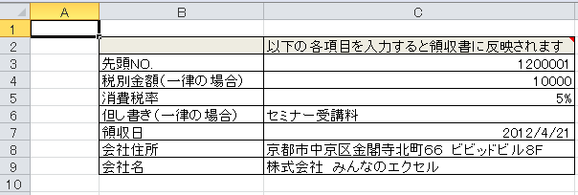

各要素が配置される

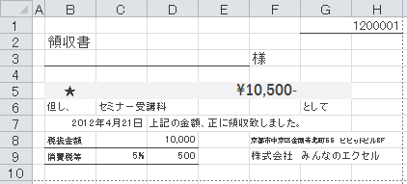

こちらからお借りしました
http://all-excel.net/t_ryousyusyo003.html

